Hoja1
 |  |  |  | PROCEDIMIENTOS DE CONTRATACIÓN En cumplimiento de la Ley 1/2022, de 13 de abril, de la Generalitat, de Transparencia y Buen Gobierno de la Comunitat Valenciana DATOS ESTADÍSTICOS CONTRATOS ADJUDICADOS del 01/01/2025 al 31/12/2025

DISTRIBUCIÓN POR TIPO DE CONTRATO
Tipo de contrato | Procedimiento de adjudicación | Núm. Contratos (1) | Importe adjudicación (sin IVA) |  | PORCENTAJE DE VOLUMEN PRESUPUESTARIO DE CONTRATOS A TRAVÉS DE LOS PROCEDIMIENTOS DE ADJUDICACIÓN
Privados | Menor | 0 | 0.00
 | Abierto | 0 | 0.00 |  | PROCEDIMIENTOS | NÚM. DE CONTRATOS | PRESUPUESTO LICITACIÓN sin IVA (2) | IMPORTE DE ADJUDICACIÓN sin IVA (2) | PORCENTAJE SOBRE
 | Subtotal contratos privados | 0 | 0.00 |  |  |  |  |  | PRESUPUESTO DE LICITACIÓN | IMPORTE DE ADJUDICACIÓN
Servicios | Menor | 25 | 97,212.43
 | Abierto | 3 | 232,305.36 |  | MENOR | 30 | 106,529.87 | 105,874.87 | 13.64% | 15%
 | Abierto/Prórrogas | 5 | 131,085.20 |  | ABIERTO | 3 | 310,563.10 | 232,305.36 | 40% | 34%
 | Abierto/Modificaciones | 0 | 0.00 |  | ABIERTO/PRÓRROGAS | 6 | 133,564.54 | 133,564.54 | 17% | 20%
 | Basado en Acuerdo Marco/SDA | 4 | 178,470.53 |  | ABIERTO/MODIFICACIONES | 0 | 0.00 | 0.00 | 0% | 0%
 | Subtotal contratos de servicio | 37 | 639,073.52 |  | BASADO EN ACUERDO MARCO/SDA | 10 | 230,577.02 | 211,925.29 | 30% | 31%
Suministros | Menor | 3 | 3,303.54 |  | TOTAL | 49 | 781,234.53 | 683,670.06 | 100.00 % | 100.00 %
 | Abierto | 0 | 0.00 |  | (1) A efectos comparativos, el cómputo de contratos se refiere a los contratos adjudicados, prorrogados o a las modificaciones efectuadas en el período indicado.
 | Abierto/Prórrogas | 1 | 2,479.34
 | Abierto/Modificaciones | 0 | 0.00 |  | (2) A efectos comparativos, solo se tiene en consideración el importe de los contratos adjudicados en el periodo indicado.En los supuestos de prórrogas y modificaciones contractuales, se han considerado únicamente los importes de las prórrogas y modificaciones efectuadas en el período indicado.
 | Basado en Acuerdo Marco/SDA | 6 | 33,454.76
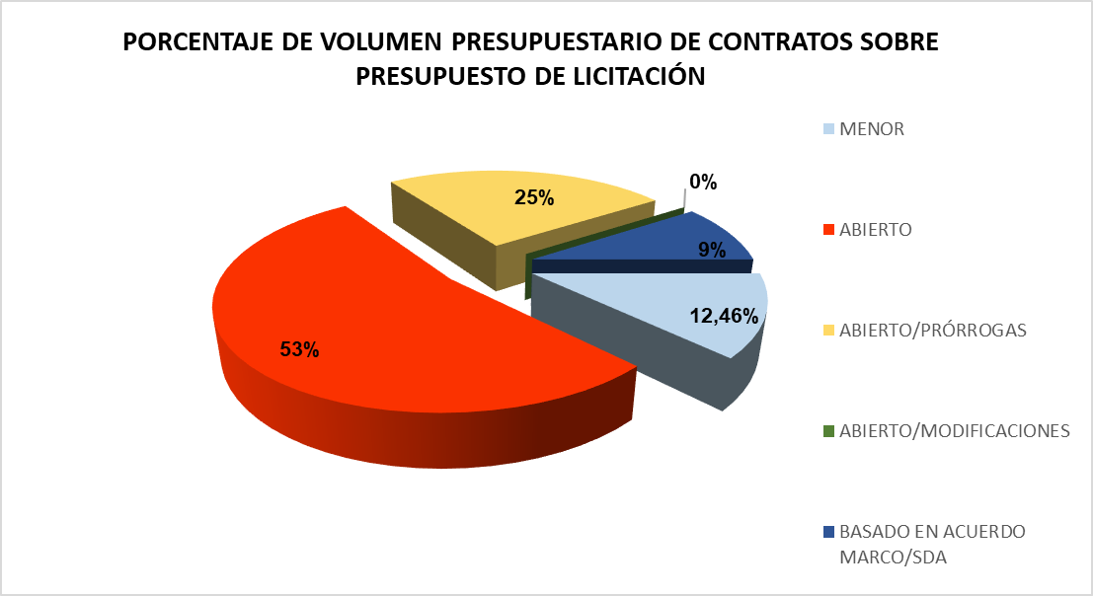
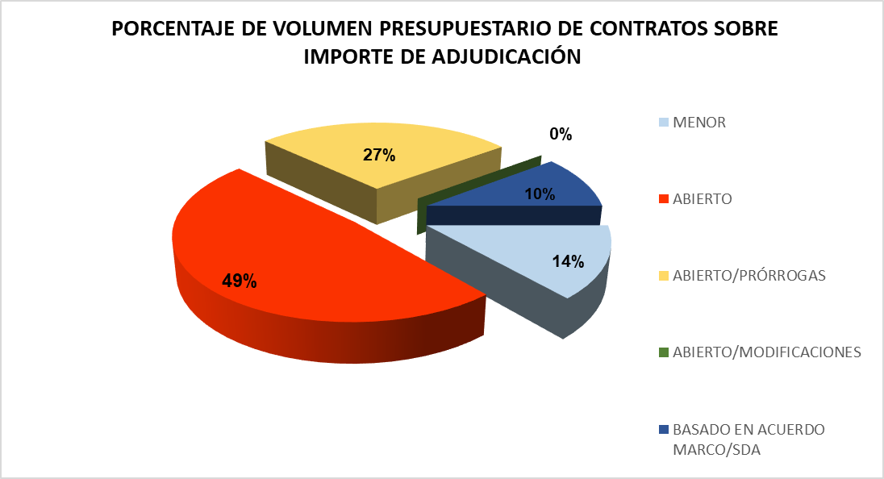
 | Subtotal contratos de suministro | 10 | 39,237.64
Mixtos: servicio-suministro | Menor | 2 | 5,358.90
 | Abierto | 0 | 0.00
 | Abierto/Modificaciones | 0 | 0.00
 | Basado en Acuerdo Marco/SDA | 0 | 0.00
 | Subtotal contratos mixtos: ser-sum | 2 | 5,358.90
Obras | Menor | 0 | 0.00
 | Abierto | 0 | 0.00
 | Abierto/Modificaciones | 0 | 0.00
 | Basado en Acuerdo Marco/SDA | 0 | 0.00
 | Subtotal contratos de obra | 0 | 0.00
TOTAL |  | 49 | 683,670.06

Número de Contratos por Procedimiento
 | Nº Contratos
Menor | 30
Abierto | 3
Abierto/Prórrogas | 6
Abierto/Modificaciones | 0
Basado en Acuerdo Marco/SDA | 10
ANÁLISIS DETALLADO POR PROCEDIMIENTO DE ADJUDICACIÓN

RESUMEN POR PROCEDIMIENTO
Procedimiento | Nº Contratos | % s/Total | Importe Total (€) | % s/Total | Importe Medio (€) | Presup. Licitación (€)
Menor | 30 | 61.22% | 105,874.87 € | 15.50% | 3,529.16 € | 106,529.87 €
Abierto | 3 | 6.12% | 232,305.36 € | 34.01% | 77,435.12 € | 310,563.10 €
Abierto/Prórrogas | 6 | 12.24% | 133,564.54 € | 19.56% | 22,260.76 € | 133,564.54 €
Abierto/Modificaciones | 0 | 0.00% | 0.00 € | 0.00% | - | 0.00 €
Basado en Acuerdo Marco/SDA | 10 | 20.41% | 211,270.29 € | 30.93% | 21,127.03 € | 230,577.02 €
TOTAL | 49 | 100.00% | 683,015.06 € | 100.00% | 13,939.08 € | 781,234.53 €

Importe Adjudicado por Procedimiento (€)
 | Importe Total (€)
Menor | 106529.87
Abierto | 232305.36
Abierto/Prórrogas | 133564.54
Abierto/Modificaciones | 0
Basado en Acuerdo Marco/SDA | 211270.29
INDICADORES DE EFICIENCIA EN ADJUDICACIÓN
Procedimiento | Presupuesto Licitación (€) | Importe Adjudicación (€) | Ahorro (€) | % Ahorro | Eficiencia
Menor | 106,529.87 € | 105,874.87 € | 655.00 € | 0.61% | Bueno
Abierto | 310,563.10 € | 232,305.36 € | 78,257.74 € | 25.20% | Excelente
Abierto/Prórrogas | 133,564.54 € | 133,564.54 € | 0.00 € | 0.00% | Ajustado
Abierto/Modificaciones | 0.00 € | 0.00 € | 0.00 € | - | N/A
Basado en Acuerdo Marco/SDA | 230,577.02 € | 211,270.29 € | 19,306.73 € | 8.37% | Excelente
TOTAL | 781,234.53 € | 683,015.06 € | 98,219.47 € | 12.57% | Excelente

Contratos Menores vs Procedimientos Competitivos
 | Importe (€)
Contratos Menores | 106529.87
Procedimientos Competitivos | 577140.19
ANÁLISIS DE CONCENTRACIÓN Y COMPETENCIA

COMPARATIVA: CONTRATOS MENORES VS PROCEDIMIENTOS COMPETITIVOS
Categoría | Nº Contratos | % s/Total | Importe (€) | % s/Total | Importe Medio (€)
Contratos Menores | 30 | 61.22% | 105,874.87 € | 15.50% | 3,529.16 €
Procedimientos Competitivos | 19 | 38.78% | 577,140.19 € | 84.50% | 30,375.80 €
TOTAL | 49 | 100.00% | 683,015.06 € | 100.00% | 13,939.08 €

